Bsp_Salzb_MZB_2003_Huebner2007
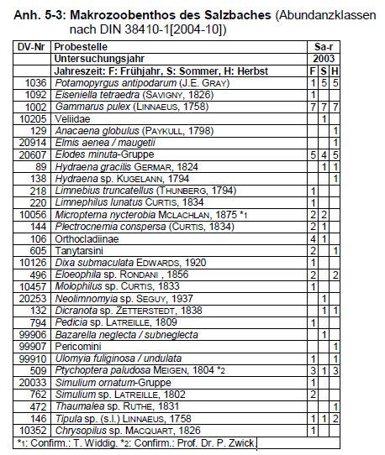

DV-Nr Probestelle Sa-r
Untersuchungsjahr 2003
Jahreszeit: F: Frühjahr, S: Sommer, H: Herbst F S H |  | Abundanzklassen in 2003 |  |  |  | Projekteinstufungen der Taxa gem. Präferenzen für Salzkategorien
DV-Nr | Taxonname | Frühjahr | Sommer | Herbst | maximale Ab-Kl. | Rel. Abundanz in "salzarm" | Rel. Abundanz in "natürlich salzhaltig" | Rel. Abundanz in "anthropogen salzhaltig" | Gesamtabundanz-klassensumme
89 | Hydraena gracilis GERMAR, 1824 1 1 |  | 1 | 1 | 1 | 1.00 | 0.00 | 0.00 | 14
106 | Orthocladiinae 4 1 | 4 | 1 |  | 4
129 | Anacaena globulus (PAYKULL, 1798) 1 |  |  | 1 | 1 | 0.00 | 1.00 | 0.00 | 2
132 | Dicranota sp. ZETTERSTEDT, 1838 1 1 |  | 1 | 1 | 1 | 0.42 | 0.42 | 0.17 | 101
138 | Hydraena sp. KUGELANN, 1794 1 |  |  | 1 | 1
144 | Plectrocnemia conspersa (CURTIS, 1834) 2 1 | 2 | 1 |  | 2 | 0.58 | 0.25 | 0.17 | 12
146 | Tipula sp. (s.l.) LINNAEUS, 1758 1 1 2 | 1 | 1 | 2 | 2
218 | Limnebius truncatellus (THUNBERG, 1794) 1 | 1 |  |  | 1
220 | Limnephilus lunatus CURTIS, 1834 1 | 1 |  |  | 1 | 0.43 | 0.35 | 0.22 | 23
472 | Thaumalea sp. RUTHE, 1831 1 |  |  | 1 | 1
496 | Eloeophila sp. RONDANI , 1856 2 2 | 2 |  | 2 | 2 | 0.75 | 0.25 | 0.00 | 12
509 | Ptychoptera paludosa MEIGEN, 1804 *2 3 1 3 | 3 | 1 | 3 | 3
605 | Tanytarsini 2 1 | 2 |  | 1 | 2
762 | Simulium sp. LATREILLE, 1802 2 | 2 |  |  | 2
794 | Pedicia sp. LATREILLE, 1809 1 | 1 |  |  | 1 | 1.00 | 0.00 | 0.00 | 2
1002 | Gammarus pulex (LINNAEUS, 1758) 7 7 7 | 7 | 7 | 7 | 7 | 0.27 | 0.50 | 0.23 | 230
1036 | Potamopyrgus antipodarum (J.E. GRAY) 1 5 5 | 1 | 5 | 5 | 5 | 0.22 | 0.50 | 0.28 | 102
1092 | Eiseniella tetraedra (SAVIGNY, 1826) 1 | 1 |  |  | 1 | 0.41 | 0.41 | 0.19 | 32
10056 | Micropterna nycterobia MCLACHLAN, 1875 *1 2 2 | 2 | 2 |  | 2 | 0.00 | 0.00 | 1.00 | 3
10126 | Dixa submaculata EDWARDS, 1920 1 | 1 |  |  | 1
10205 | Veliidae 1 |  | 1 |  | 1
10352 | Chrysopilus sp. MACQUART, 1826 1 | 1 |  |  | 1 | 0.00 | 1.00 | 0.00 | 2
10457 | Molophilus sp. CURTIS, 1833 1 | 1 |  |  | 1
20033 | Simulium ornatum-Gruppe 1 | 1 |  |  | 1
20253 | Neolimnomyia sp. SEGUY, 1937 1 |  | 1 |  | 1
20607 | Elodes minuta-Gruppe 5 4 5 | 5 | 4 | 5 | 5 | 0.63 | 0.38 | 0.00 | 24
20914 | Elmis aenea / maugetii 1 |  |  | 1 | 1 | 0.46 | 0.38 | 0.16 | 66
99906 | Bazarella neglecta / subneglecta 1 |  | 1 |  | 1
99907 | Pericomini 1 |  |  | 1 | 1
99910 | Ulomyia fuliginosa / undulata 1 1 | 1 |  | 1 | 1
*1: Confirm.: T. Widdig. *2: Confirm.: Prof. Dr. P. Zwick. |  |  |  |  |  | 0.40 | 0.42 | 0.18 | 83 | Mittelwerte der Taxa mit einer Mindestabundanzklassensumme von 15 (grün unterlegte Felder)

